Лист1
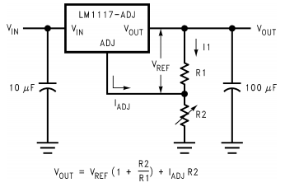
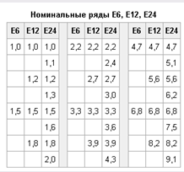
http://www.farnell.com/datasheets/2019100.pdf
 | LM1117 from Texas
 | R1 | 150 | Ohm
 | R2 | 220 | Ohm
 | Vref | 1.25 | V
 | Iadj | 60 | uA
 | Vout | 3.10 | V
 | I1 | 8.37 | mA
 | I1/Iadj | 139

 | R1 | 220 | Ohm
 | R2 | 330 | Ohm
 | Vref | 1.25 | V
 | Iadj | 60 | uA
 | Vout | 3.14 | V
 | I1 | 5.72 | mA
 | I1/Iadj | 95
 |  |  |  | R1 \ R2 | 100 | 110 | 120 | 130 | 150 | 160 | 180 | 200 | 220 | 240 | 270 | 300 | 330
 | R1 | 150 | Ohm | 100 | 2.51 | 2.63 | 2.76 | 2.88 | 3.13 | 3.26 | 3.51 | 3.76 | 4.01 | 4.26 | 4.64 | 5.02 | 5.39
 | R2 | 220 | Ohm | 110 | 2.39 | 2.51 | 2.62 | 2.74 | 2.96 | 3.08 | 3.31 | 3.53 | 3.76 | 3.99 | 4.33 | 4.68 | 5.02
 | Vref | 1.25 | V | 120 | 2.30 | 2.40 | 2.51 | 2.61 | 2.82 | 2.93 | 3.14 | 3.35 | 3.55 | 3.76 | 4.08 | 4.39 | 4.71
 | Iadj | 60 | uA | 130 | 2.22 | 2.31 | 2.41 | 2.51 | 2.70 | 2.80 | 2.99 | 3.19 | 3.38 | 3.57 | 3.86 | 4.15 | 4.44
 | Vout | 3.10 | V | 150 | 2.09 | 2.17 | 2.26 | 2.34 | 2.51 | 2.59 | 2.76 | 2.93 | 3.10 | 3.26 | 3.52 | 3.77 | 4.02
 | I1 | 8.37 | mA | 160 | 2.04 | 2.12 | 2.19 | 2.27 | 2.43 | 2.51 | 2.67 | 2.82 | 2.98 | 3.14 | 3.38 | 3.61 | 3.85
 | I1/Iadj | 139 |  | 180 | 1.95 | 2.02 | 2.09 | 2.16 | 2.30 | 2.37 | 2.51 | 2.65 | 2.79 | 2.93 | 3.14 | 3.35 | 3.56
 |  |  |  | 200 | 1.88 | 1.94 | 2.01 | 2.07 | 2.20 | 2.26 | 2.39 | 2.51 | 2.64 | 2.76 | 2.95 | 3.14 | 3.33
 |  |  |  | 220 | 1.82 | 1.88 | 1.94 | 2.00 | 2.11 | 2.17 | 2.28 | 2.40 | 2.51 | 2.63 | 2.80 | 2.97 | 3.14
 |  |  |  | 240 | 1.78 | 1.83 | 1.88 | 1.93 | 2.04 | 2.09 | 2.20 | 2.30 | 2.41 | 2.51 | 2.67 | 2.83 | 2.99
 |  |  |  | 270 | 1.72 | 1.77 | 1.81 | 1.86 | 1.95 | 2.00 | 2.09 | 2.19 | 2.28 | 2.38 | 2.52 | 2.66 | 2.80
 |  |  |  | 300 | 1.67 | 1.71 | 1.76 | 1.80 | 1.88 | 1.93 | 2.01 | 2.10 | 2.18 | 2.26 | 2.39 | 2.52 | 2.64
 |  |  |  | 330 | 1.63 | 1.67 | 1.71 | 1.75 | 1.83 | 1.87 | 1.94 | 2.02 | 2.10 | 2.17 | 2.29 | 2.40 | 2.52
 |  |  |  | 360 | 1.60 | 1.64 | 1.67 | 1.71 | 1.78 | 1.82 | 1.89 | 1.96 | 2.03 | 2.10 | 2.20 | 2.31 | 2.42
 |  |  |  | 390 | 1.58 | 1.61 | 1.64 | 1.67 | 1.74 | 1.77 | 1.84 | 1.90 | 1.97 | 2.03 | 2.13 | 2.23 | 2.33

Лист1 (2)
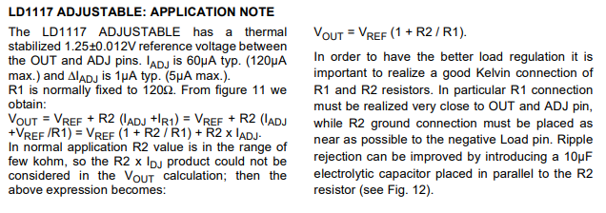
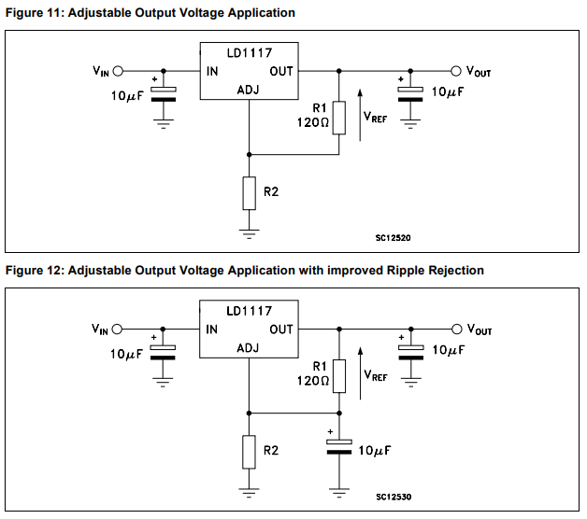
Vref | 1.25

R1 | 120
R2 | 200
Vout | 3.3333333333

R1 | 120
R2 | 120
Vout | 2.5

R1 | 120
R2 | 120
Vout | 2.5

R1 | 120
R2 | 750
Vout | 9.0625

